Tương tác trong lớp
Project Name | EduManage - Hệ thống quản lý lớp học trực tuyến và điểm danh
Module Code | Tương tác trong lớp
 | Hoàn thành | Lỗi | Chưa kiểm tra | Bị chặn | Tổng lần kiểm tra
Round 1 | 6 | 0 | 0 | 0 | 6
Round 2 | 6 | 0 | 0 | 0 | 6
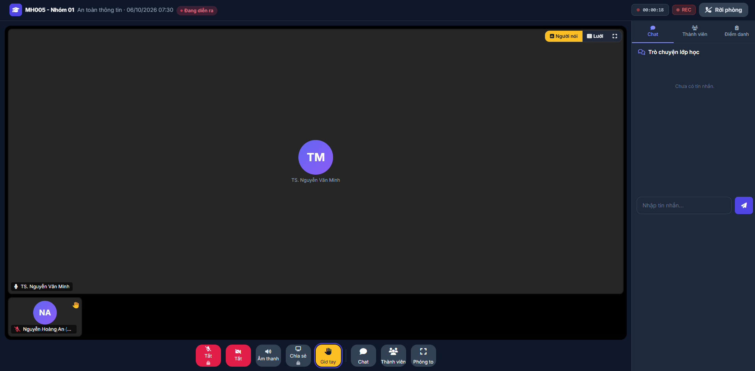

Test Case ID | Mô tả | Quy trình | Điều kiện tiên quyết | Kết quả mong đợi | Kết quả thực tế | Kết quả |  |  |  |  |  | Chú thích
 |  |  |  |  |  | Vòng 1 |  |  | Vòng 2
 |  |  |  |  |  | Trạng thái | Ngày kiểm tra | Người kiểm tra | Trạng thái | Ngày kiểm tra | Người kiểm tra
GUI_SHOW Mở phòng học
GUI-TT01 | [Sidebar] Kiểm tra hiển thị giao diện Sidebar mặc định | 1. Vào phòng học trực tuyến. 2. Quan sát thanh công cụ bên phả | Người dùng tham gia phòng học thành công. | Hiển thị 3 tab: Chat, Thành viên, Điểm danh. Tab hiện tại được làm nổi bật (gạch chân xanh). | Hiển thị đúng số lượng tab và định dạng tab đang chọn. | Passed | 2026-09-05 | Tấn Thức | Passed | 2026-09-05 | Tấn Thức
GUI-TT02 | Kiểm tra hiển thị khung hình và trạng thái thiết bị | 1. Quan sát khung video của người tham gia. | Có thành viên trong phòng (VD: Nguyễn Hoàng An). | Hiển thị Avatar lớn giữa màn hình, tên người dùng góc dưới trái, kèm icon trạng thái Mic/Camera đỏ (nếu tắt). | Hiển thị Avatar, tên và các icon mic tắt đúng vị trí. | Passed | 2026-09-05 | Tấn Thức | Passed | 2026-09-05 | Tấn Thức
GUI-TT03 | Kiểm tra giao diện trạng thái "Giơ tay" | 1. Một người dùng bấm nút Giơ tay. 2. Quan sát giao diện người đó | Chức năng Giơ tay được kích hoạt. | Khung video của người đó nổi viền vàng nổi bật, xuất hiện icon bàn tay nhỏ màu vàng góc trên phải. | Khung video NA có viền vàng, icon bàn tay góc phải hiển thị đúng. | Passed | 2026-09-05 | Tấn Thức | Passed | 2026-09-05 | Tấn Thức
FUNCTION_SHOW Mở phòng học
FUNC-TG01 | Ghi nhận thời gian tham gia để tính chuyên cần | 1. Đăng nhập quyền Sinh viên. 2. Bấm "Tham gia lớp học". 3. Kiểm tra DB lịch sử điểm danh. | Sinh viên đã vào được phòng học trực tuyến hợp lệ. | Hệ thống tự động lưu chính xác timestamp (thời điểm kết nối) vào cơ sở dữ liệu làm cơ sở tính chuyên cần. | Cơ sở dữ liệu ghi nhận chính xác thời gian sinh viên vừa vào phòng. | Passed | 2026-09-07 | Tấn Thức | Passed | 2026-09-07 | Tấn Thức
FUNC-TG02 | Ghi nhận thời gian tham gia để tính chuyên cần | 1. Đăng nhập quyền Sinh viên. 2. Bấm "Tham gia lớp học". 3. Kiểm tra DB lịch sử điểm danh. | Sinh viên đã vào được phòng học trực tuyến hợp lệ. | Hệ thống tự động lưu chính xác timestamp (thời điểm kết nối) vào cơ sở dữ liệu làm cơ sở tính chuyên cần. | Cơ sở dữ liệu ghi nhận chính xác thời gian sinh viên vừa vào phòng. | Passed | 2026-09-07 | Tấn Thức | Passed | 2026-09-07 | Tấn Thức
FUNC-TG03 | Ghi nhận thời gian tham gia để tính chuyên cần | 1. Đăng nhập quyền Sinh viên. 2. Bấm "Tham gia lớp học". 3. Kiểm tra DB lịch sử điểm danh. | Sinh viên đã vào được phòng học trực tuyến hợp lệ. | Hệ thống tự động lưu chính xác timestamp (thời điểm kết nối) vào cơ sở dữ liệu làm cơ sở tính chuyên cần. | Cơ sở dữ liệu ghi nhận chính xác thời gian sinh viên vừa vào phòng. | Passed | 2026-09-07 | Tấn Thức | Passed | 2026-09-07 | Tấn Thức
FUNC-TG04 | Ghi nhận thời gian tham gia để tính chuyên cần | 1. Đăng nhập quyền Sinh viên. 2. Bấm "Tham gia lớp học". 3. Kiểm tra DB lịch sử điểm danh. | Sinh viên đã vào được phòng học trực tuyến hợp lệ. | Hệ thống tự động lưu chính xác timestamp (thời điểm kết nối) vào cơ sở dữ liệu làm cơ sở tính chuyên cần. | Cơ sở dữ liệu ghi nhận chính xác thời gian sinh viên vừa vào phòng. | Passed | 2026-09-07 | Tấn Thức | Passed | 2026-09-07 | Tấn Thức

Thống kê báo cáo hệ thống
Project Name | EduManage - Hệ thống quản lý lớp học trực tuyến và điểm danh
Module Code | Thống kê báo cáo hệ thống
 | Hoàn thành | Lỗi | Chưa kiểm tra | Bị chặn | Tổng lần kiểm tra
Round 1 | 5 | 0 | 0 | 0 | 5
Round 2 | 5 | 0 | 0 | 0 | 5

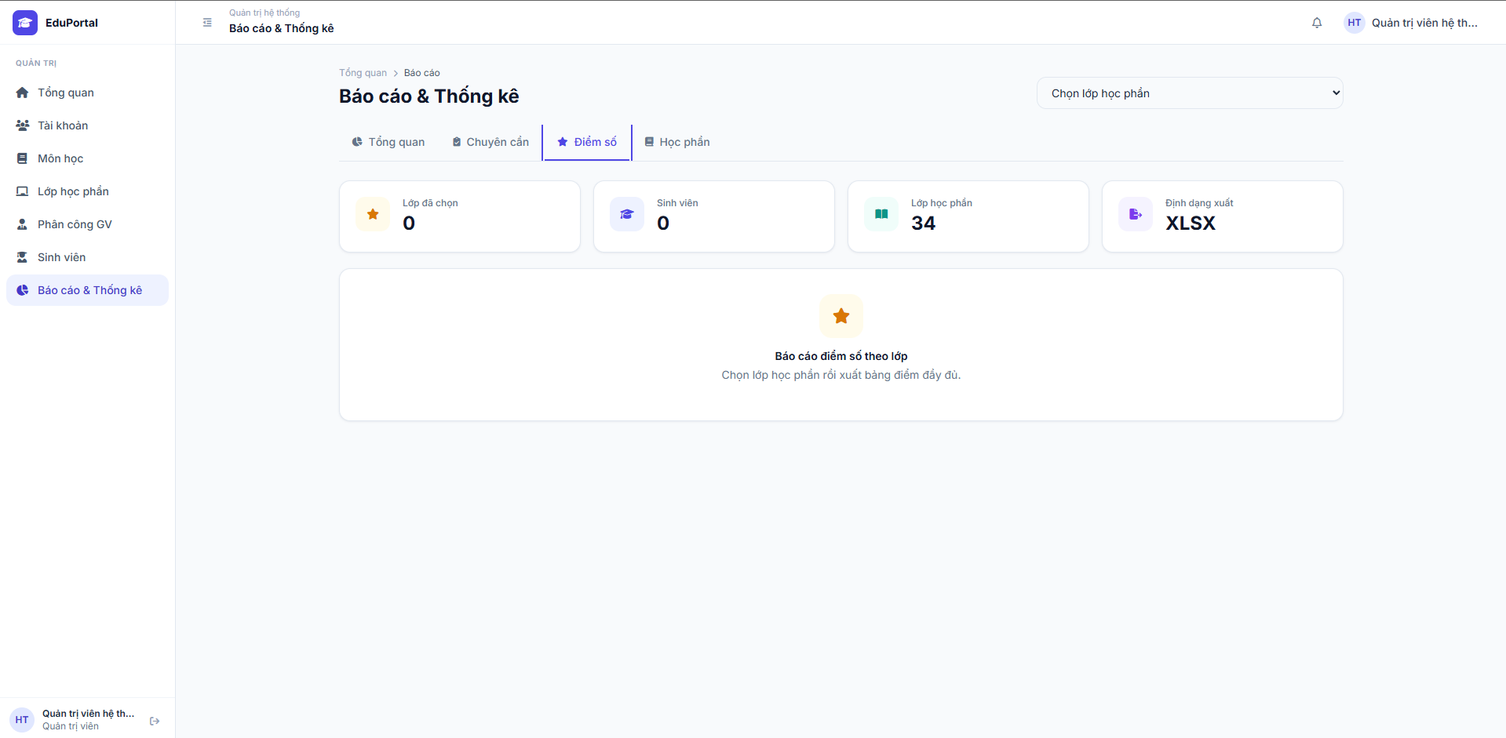
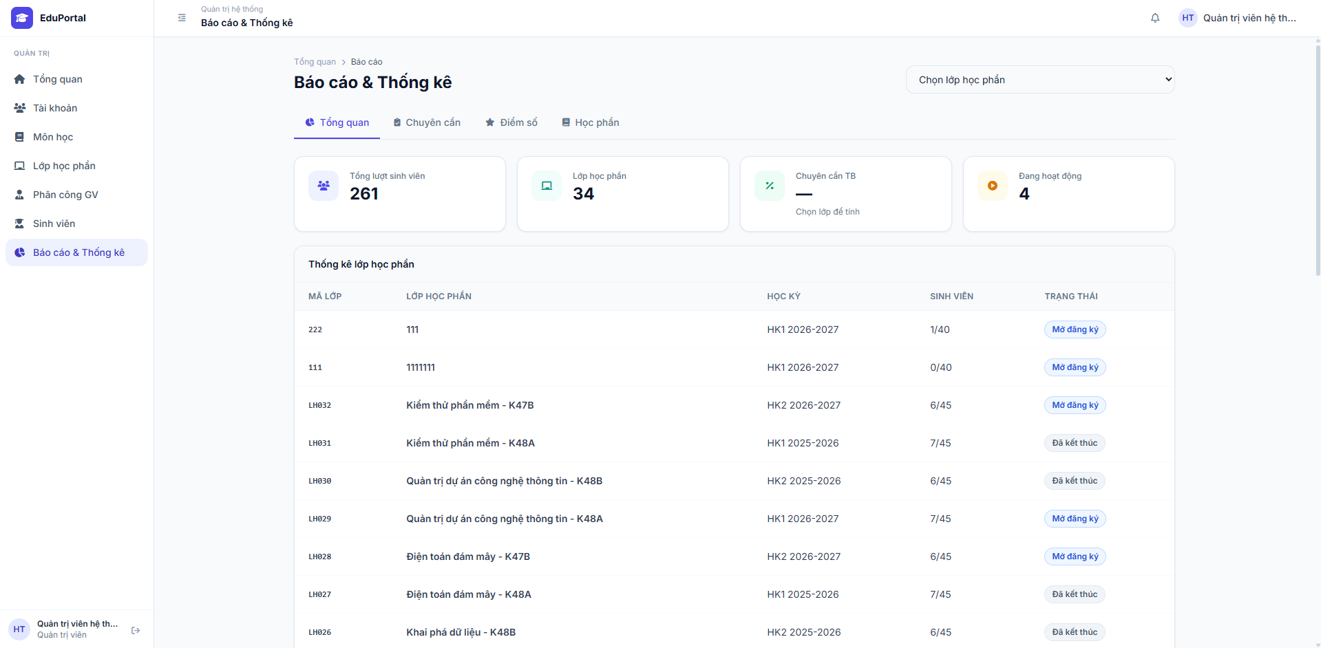 |  |  |  |  | 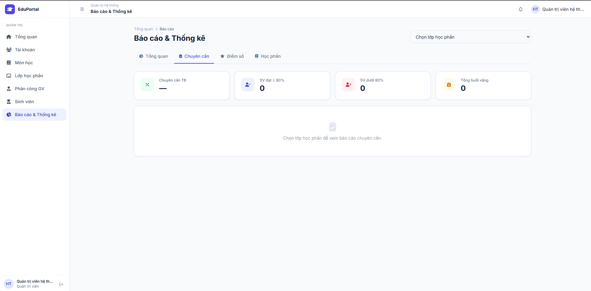 |  |  |  |  |  |  |  | 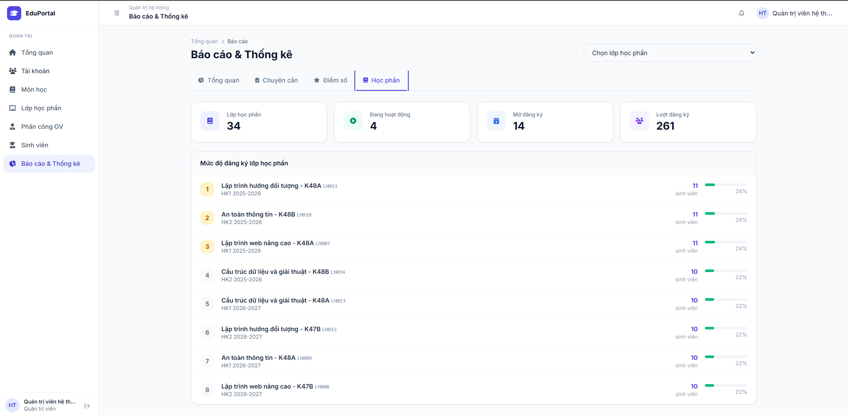
Test Case ID | Mô tả | Quy trình | Điều kiện tiên quyết | Kết quả mong đợi | Kết quả thực tế | Kết quả |  |  |  |  |  | Chú thích
 |  |  |  |  |  | Vòng 1 |  |  | Vòng 2
 |  |  |  |  |  | Trạng thái | Ngày kiểm tra | Người kiểm tra | Trạng thái | Ngày kiểm tra | Người kiểm tra
GUI_SHOW Thống kê báo cáo hệ thống
GUI-TK01 | [Thanh điều hướng] Kiểm tra hiển thị 4 Tab báo cáo | 1. Đăng nhập quyền Admin. 2. Chọn menu "Báo cáo & Thống kê" | Đăng nhập thành công. | Màn hình hiển thị Dropdown "Chọn lớp học phần" ở góc phải và 4 tab: Tổng quan, Chuyên cần, Điểm số, Học phần. | Hiển thị đầy đủ 4 tab và dropdown chọn lớp. | Passed | 2026-09-14 | Tấn Thức | Passed | 2026-09-14 | Tấn Thức
GUI-TK02 | [Tab Tổng quan] Kiểm tra hiển thị dữ liệu mặc định | 1. Chọn tab "Tổng quan". | Hệ thống có dữ liệu lớp học và sinh viên. | Hiển thị 4 thẻ số liệu và Bảng "Thống kê lớp học phần" gồm các cột: Mã lớp, Lớp học phần, Học kỳ, Sinh viên, Trạng thái. | Bảng danh sách và các thẻ số liệu hiển thị chính xác. | Passed | 2026-09-14 | Tấn Thức | Passed | 2026-09-14 | Tấn Thức
GUI-TK03 | [Tab Học phần] Kiểm tra biểu đồ/danh sách mức độ đăng ký | 1. Bấm sang tab "Học phần". | Có dữ liệu đăng ký lớp. | Hiển thị danh sách "Mức độ đăng ký lớp học phần" được xếp hạng từ 1 trở đi, có thanh bar biểu diễn phần trăm (%). | Danh sách xếp hạng lớp học phần hiển thị đúng số lượng SV và tỷ lệ %. | Passed | 2026-09-14 | Tấn Thức | Passed | 2026-09-14 | Tấn Thức
FUNCTION_SHOW Thống kê báo cáo hệ thống
FUNC-TK01 | Kiểm tra trạng thái rỗng (Empty state) của tab Chuyên cần và Điểm số | 1. Bấm sang tab "Chuyên cần". 2. Bấm sang tab "Điểm số". | Chưa chọn lớp học phần nào ở Dropdown. | Hệ thống không hiện dữ liệu mà hiển thị màn hình trống với thông báo yêu cầu: "Chọn lớp học phần để xem báo cáo...". | Hiển thị đúng thông báo yêu cầu chọn lớp tại 2 tab này, các thẻ số liệu hiện 0 hoặc gạch ngang. | Passed | 2026-09-14 | Tấn Thức | Passed | 2026-09-14 | Tấn Thức
FUNC-TK02 | Xem dữ liệu khi đã chọn lớp học phần cụ thể | 1. Mở Dropdown "Chọn lớp học phần". 2. Chọn một lớp bất kỳ (VD: LH032) | Lớp được chọn có dữ liệu điểm/chuyên cần. | Giao diện tại các tab Chuyên cần và Điểm số sẽ tự động render dữ liệu thực tế tương ứng với lớp vừa chọn. | Dữ liệu cập nhật thành công theo lớp được chọn. | Passed | 2026-09-14 | Tấn Thức | Passed | 2026-09-14 | Tấn Thức

Xem lịch học
Project Name | EduManage - Hệ thống quản lý lớp học trực tuyến và điểm danh
Module Code | Xem lịch học
 | Hoàn thành | Lỗi | Chưa kiểm tra | Bị chặn | Tổng lần kiểm tra
Round 1 | 5 | 0 | 0 | 0 | 5
Round 2 | 5 | 0 | 0 | 0 | 5
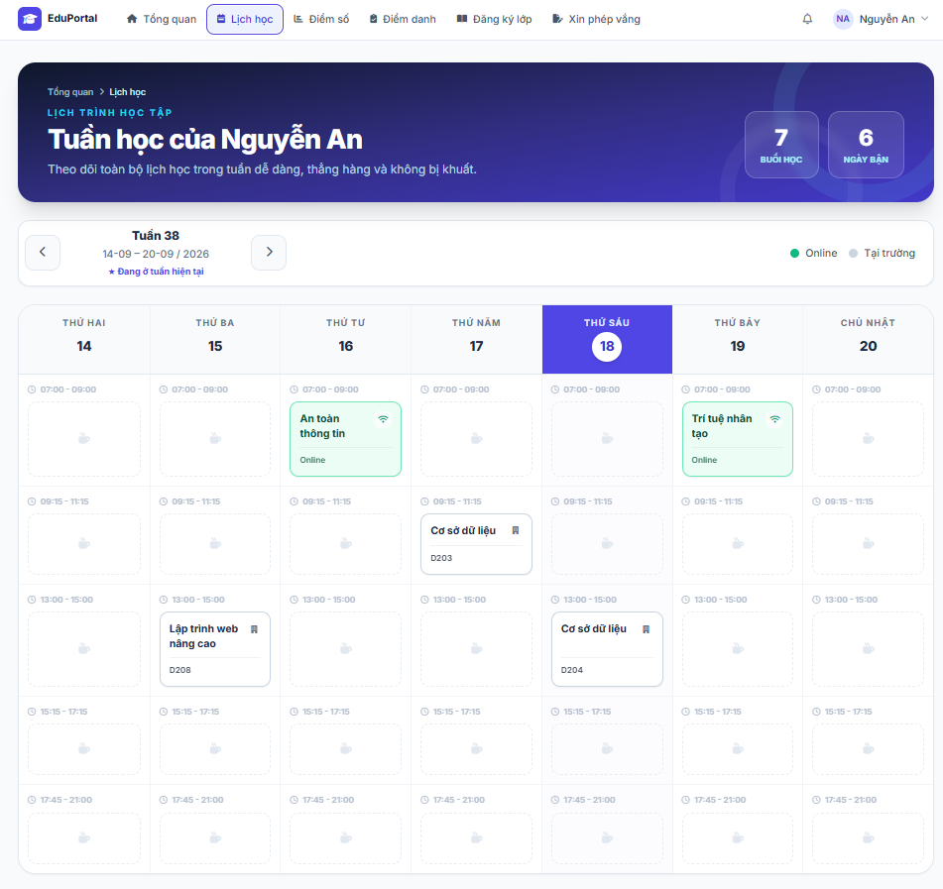

Test Case ID | Mô tả | Quy trình | Điều kiện tiên quyết | Kết quả mong đợi | Kết quả thực tế | Kết quả |  |  |  |  |  | Chú thích
 |  |  |  |  |  | Vòng 1 |  |  | Vòng 2
 |  |  |  |  |  | Trạng thái | Ngày kiểm tra | Người kiểm tra | Trạng thái | Ngày kiểm tra | Người kiểm tra
GUI_SHOW Xem lịch học
GUI-XLH01 | [Lịch học] Menu điều hướng |  | Đăng nhập với tài khoản Sinh viên/Giảng viên | Mục "Lịch học" trên menu ngang được highlight. Breadcrumb hiển thị đúng. | Mục "Lịch học" trên menu ngang được highlight. Breadcrumb hiển thị đúng. | Passed | 2026-09-03 | Tấn Thức | Passed | 2026-09-03 | Tấn Thức
GUI-XLH02 | [Tuần hiện tại] Date Picker |  | Đăng nhập thành công | Hiển thị thông tin tuần chính xác. Nút < và > trạng thái enable. Có nhãn "Tuần hiện tại". | Hiển thị thông tin tuần chính xác. Nút < và > trạng thái enable. Có nhãn "Tuần hiện tại". | Passed | 2026-09-03 | Tấn Thức | Passed | 2026-09-03 | Tấn Thức
GUI-XLH03 | [Legend] Chú giải hình thức học |  | Có lịch học trực tuyến và trực tiếp | Hiển thị 2 trạng thái: Xanh lá (Trực tuyến), Xám (Trực tiếp) | Hiển thị đúng 2 trạng thái: Xanh lá (Trực tuyến), Xám (Trực tiếp) | Passed | 2026-09-03 | Tấn Thức | Passed | 2026-09-03 | Tấn Thức
GUI-XLH04 | [Tabs] Thanh chọn ngày T2-CN |  | Đăng nhập thành công | Hiển thị đủ 7 ngày từ T2 đến CN. Tab của ngày hôm nay được đổi màu nền Tím. | Hiển thị đủ 7 ngày từ T2 đến CN. Tab hôm nay đổi màu nền Tím. | Passed | 2026-09-03 | Tấn Thức | Passed | 2026-09-03 | Tấn Thức
GUI-XLH05 | [Grid] Bảng hiển thị lịch học |  | Đăng nhập thành công | Các cột tương ứng với thứ/ngày. Cột ngày hôm nay đổ nền Tím ở Header. | Cột ngày hôm nay đổ nền Tím ở Header. Các ngày trống có icon lịch mờ. | Passed | 2026-09-03 | Tấn Thức | Passed | 2026-09-03 | Tấn Thức
GUI-XLH06 | [Card] Thẻ thông tin ca học |  | Có ca học trong tuần được chọn | Thẻ hiển thị: Chấm màu trạng thái, Tên môn, Thời gian và Icon Wifi. | Thẻ hiển thị đủ: Chấm màu, Tên môn, Thời gian, Icon Wifi. | Passed | 2026-09-03 | Tấn Thức | Passed | 2026-09-03 | Tấn Thức
GUI-XLH07 | Kiểm tra màu sắc Thẻ ca học so với Legend |  | Có ca học đang hiển thị trên lịch | Trạng thái chấm màu và viền khớp với Legend. | Thẻ môn "Cơ sở dữ liệu" hiển thị chấm màu Tím, không khớp Legend. | Failed | 2026-09-03 | Tấn Thức | Passed | 2026-09-04 | Tấn Thức | Lỗi đã Fix ở V2
FUNCTION_SHOW Xem lịch học
FUNC-XLH01 | Xác thực trang lịch học đang hiển thị | 1. Đăng nhập. 2. Nhấn vào 'Lịch học' | Đăng nhập thành công | Hiển thị giao diện lịch mặc định. Bảng dữ liệu tự động tải lịch. | Hiển thị giao diện lịch mặc định. Bảng dữ liệu tải đúng lịch tuần. | Passed | 2026-09-03 | Tấn Thức | Passed | 2026-09-03 | Tấn Thức
FUNC-XLH02 | Xem lịch học tuần hiện tại có dữ liệu | 1. Đăng nhập. 2. Vào 'Lịch học' | Tài khoản có lịch học | Hiển thị đúng và đủ các khối ca học chi tiết theo từng ngày/thứ. | Hiển thị đúng và đủ các khối ca học phân bổ chuẩn xác. | Passed | 2026-09-03 | Tấn Thức | Passed | 2026-09-03 | Tấn Thức
FUNC-XLH03 | Chuyển sang tuần không có lịch học | 1. Đăng nhập. 2. Chuyển tuần trống | Không có lịch phân công | Lưới lịch học trống, không có thẻ ca học nào. | Lưới lịch học trống, các ngày chỉ có icon lịch mờ. | Passed | 2026-09-03 | Tấn Thức | Passed | 2026-09-03 | Tấn Thức
FUNC-XLH04 | Điều hướng tiêu điểm tới ngày cụ thể | 1. Đăng nhập. 2. Nhấn vào Tab 'T3 15' | Có lịch ở tuần hiện tại | Giao diện cuộn hoặc làm nổi bật đến cột lịch học của Thứ Ba. | Giao diện chuyển tiêu điểm hiển thị cột Thứ Ba. | Passed | 2026-09-03 | Tấn Thức | Passed | 2026-09-03 | Tấn Thức

Mở phòng học
Project Name | EduManage - Hệ thống quản lý lớp học trực tuyến và điểm danh
Module Code | Mở phòng học
 | Hoàn thành | Lỗi | Chưa kiểm tra | Bị chặn | Tổng lần kiểm tra
Round 1 | 8 | 1 | 0 | 0 | 9
Round 2 | 9 | 0 | 0 | 0 | 9
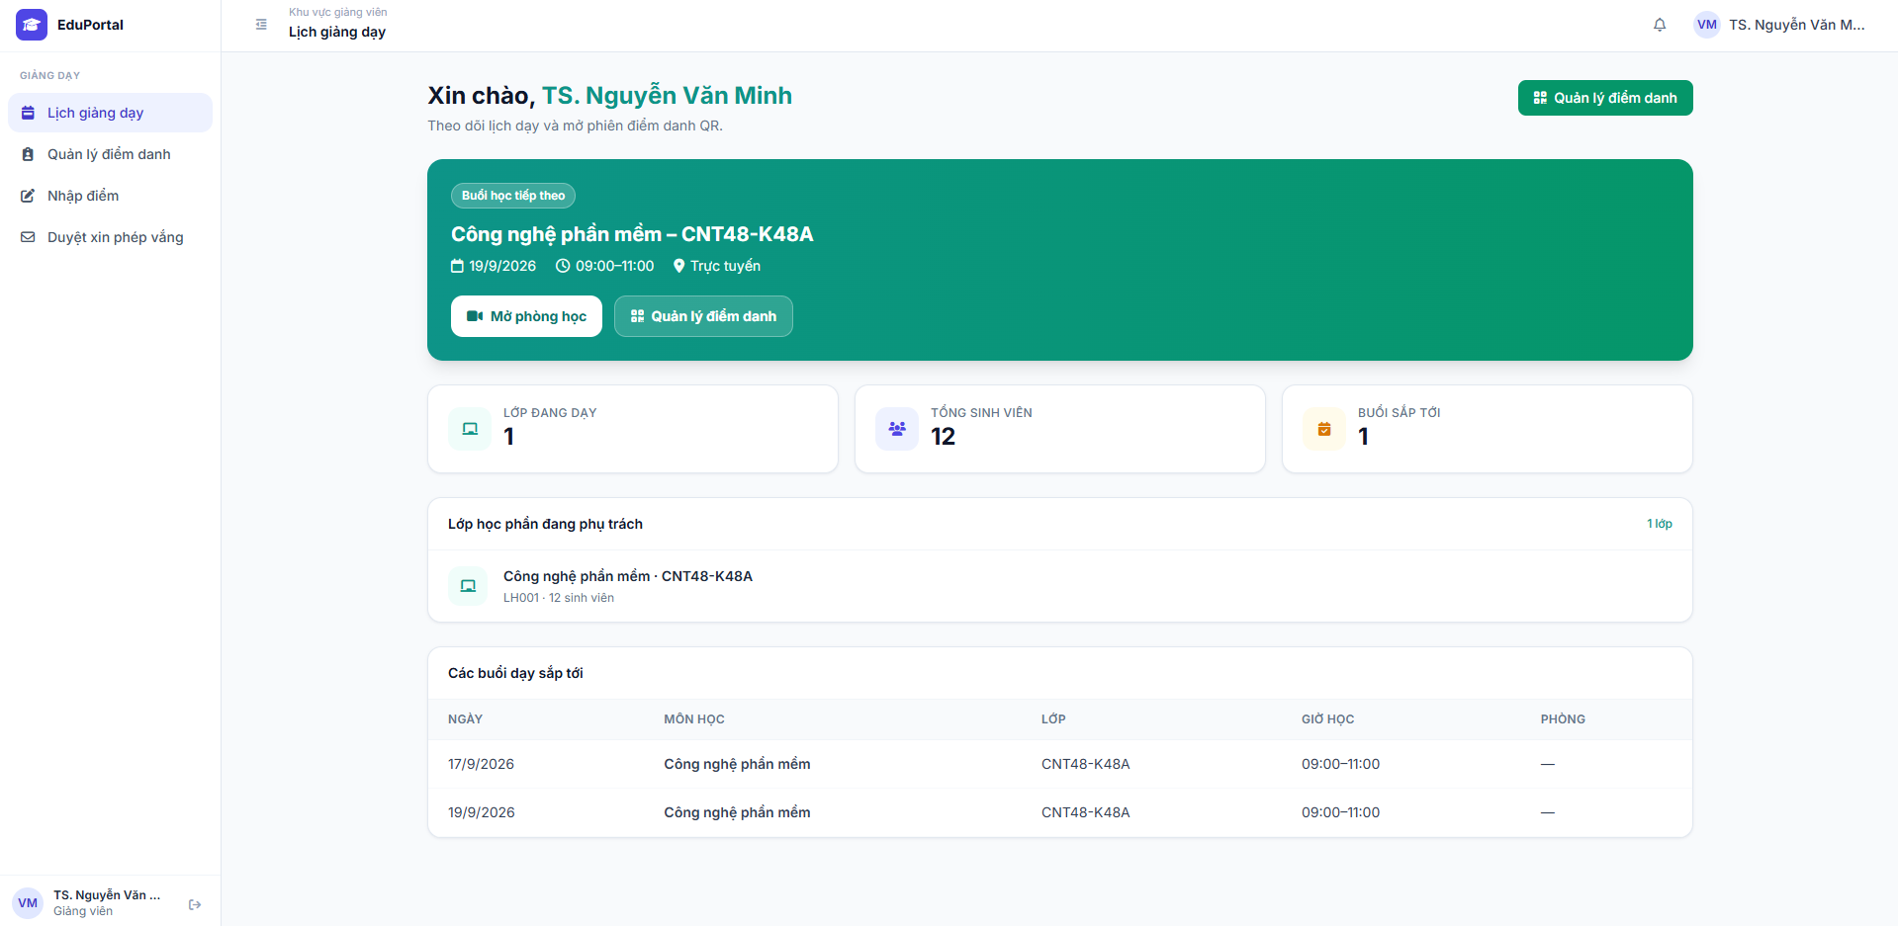

Test Case ID | Mô tả | Quy trình | Điều kiện tiên quyết | Kết quả mong đợi | Kết quả thực tế | Kết quả |  |  |  |  |  | Chú thích
 |  |  |  |  |  | Vòng 1 |  |  | Vòng 2
 |  |  |  |  |  | Trạng thái | Ngày kiểm tra | Người kiểm tra | Trạng thái | Ngày kiểm tra | Người kiểm tra
GUI_SHOW Mở phòng học
GUI-MPH01 | [Sidebar] Menu Lịch giảng dạy |  | Đăng nhập với tài khoản Giảng viên | Mục "Lịch giảng dạy" trên Sidebar được highlight xanh nhạt. Avatar hiển thị ở góc. | Mục "Lịch giảng dạy" trên Sidebar được highlight xanh nhạt. Có avatar. | Passed | 2026-09-05 | Tấn Thức | Passed | 2026-09-05 | Tấn Thức
GUI-MPH02 | [Hero Card] Buổi học tiếp theo |  | Giảng viên có ca dạy sắp tới | Thẻ hiển thị nền Xanh lá. Gồm: Tên môn, Lớp, Ngày/Giờ, Hình thức. | Thẻ nền Xanh lá hiển thị đúng thông tin. | Passed | 2026-09-05 | Tấn Thức | Passed | 2026-09-05 | Tấn Thức
GUI-MPH03 | [Mở phòng học] Button |  | Buổi học là hình thức "Trực tuyến" | Nút "Mở phòng học" có nền Trắng, icon Camera và chữ màu xanh lá. Trạng thái: Enable. | Nút nền Trắng, chữ xanh lá kèm icon Camera. Trạng thái: Enable. | Passed | 2026-09-05 | Tấn Thức | Passed | 2026-09-05 | Tấn Thức
GUI-MPH04 | [Cards] Các thẻ số liệu thống kê |  | Đăng nhập thành công | Hiển thị 3 thẻ: Lớp đang dạy, Tổng sinh viên, Buổi sắp tới kèm icon và số lượng. | Hiển thị đủ 3 thẻ: Lớp đang dạy (1), Tổng SV (12), Buổi sắp tới (1). | Passed | 2026-09-05 | Tấn Thức | Passed | 2026-09-05 | Tấn Thức
GUI-MPH05 | [Table] Bảng các buổi dạy sắp tới |  | Giảng viên có lịch phân công | Bảng có các cột: NGÀY, MÔN HỌC, LỚP, GIỜ HỌC, PHÒNG. | Hiển thị bảng đủ 5 cột, dữ liệu hiển thị đúng cấu trúc, căn trái. | Passed | 2026-09-05 | Tấn Thức | Passed | 2026-09-05 | Tấn Thức
FUNCTION_SHOW Mở phòng học
FUNC-MPH01 | Xác thực trang Lịch giảng dạy tải đúng | 1. Đăng nhập. 2. Xem Lịch giảng dạy. | Tài khoản có lịch phân công | Hệ thống query và hiển thị "Buổi học tiếp theo" là ca học chưa diễn ra gần nhất. | Hiển thị đúng ca tiếp theo là ngày 19/9/2026 09:00. | Passed | 2026-09-05 | Tấn Thức | Passed | 2026-09-05 | Tấn Thức
FUNC-MPH02 | Mở phòng học khi chưa đến thời gian quy định | 1. Đăng nhập. 2. Nhấn "Mở phòng học" | Cách giờ học > 1 tiếng | Hệ thống chặn truy cập và hiển thị Popup cảnh báo: "Chưa đến thời gian". | Hệ thống cho phép mở phòng và sinh link, không kiểm tra điều kiện thời gian. | Failed | 2026-09-05 | Tấn Thức | Passed | 2026-09-06 | Tấn Thức | Đã fix backend validate time ở V2
FUNC-MPH03 | Mở phòng học đúng thời gian quy định | 1. Đợi đến giờ hợp lệ. 2. Nhấn "Mở phòng học". | Nằm trong khung thời gian cho phép | Hệ thống tạo phòng WebRTC thành công, chuyển Giảng viên vào giao diện live stream. | Hệ thống tạo phòng WebRTC thành công, cấp quyền Host cho Giảng viên. | Passed | 2026-09-05 | Tấn Thức | Passed | 2026-09-05 | Tấn Thức
FUNC-MPH04 | Chuyển hướng "Quản lý điểm danh" từ Hero Card | 1. Đăng nhập. 2. Nhấn nút "Quản lý điểm danh". | Tài khoản Giảng viên | Điều hướng chính xác sang màn hình Quản lý điểm danh của lớp tương ứng. | Điều hướng thành công sang màn hình Quản lý điểm danh. | Passed | 2026-09-05 | Tấn Thức | Passed | 2026-09-05 | Tấn Thức

Xuất báo cáo điểm danh
Project Name | EduManage - Hệ thống quản lý lớp học trực tuyến và điểm danh
Module Code | Xuất báo cáo điểm danh
 | Hoàn thành | Lỗi | Chưa kiểm tra | Bị chặn | Tổng lần kiểm tra
Round 1 | 3 | 0 | 0 | 0 | 3
Round 2 | 3 | 0 | 0 | 0 | 3
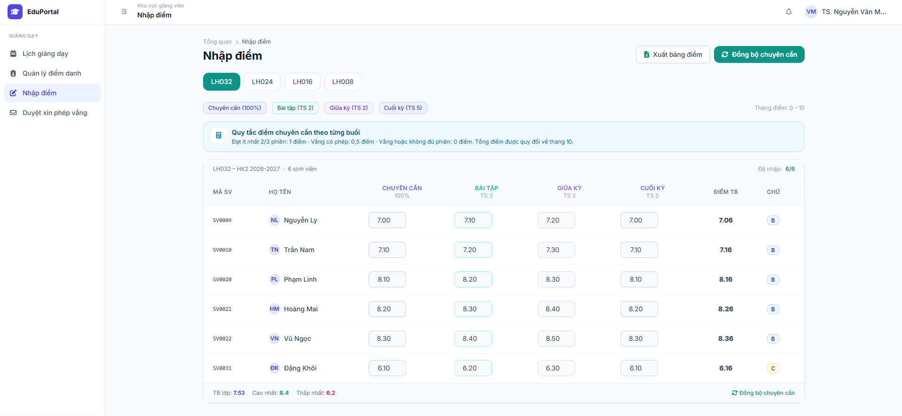
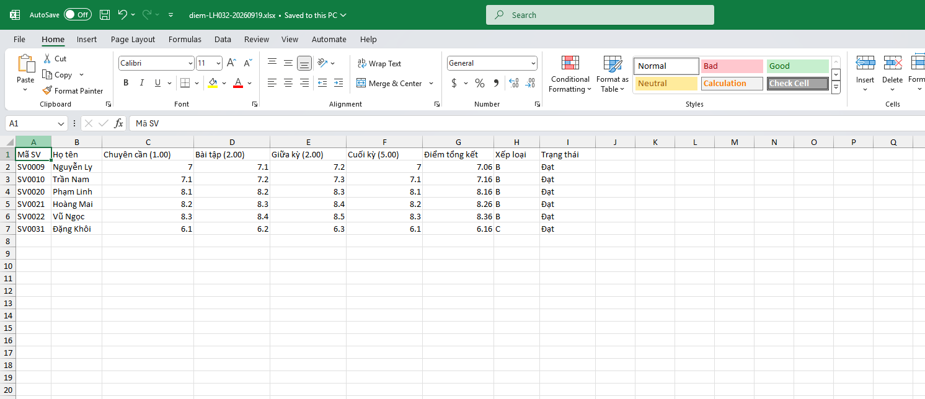

Test Case ID | Mô tả | Quy trình | Điều kiện tiên quyết | Kết quả mong đợi | Kết quả thực tế | Kết quả |  |  |  |  |  | Chú thích
 |  |  |  |  |  | Vòng 1 |  |  | Vòng 2
 |  |  |  |  |  | Trạng thái | Ngày kiểm tra | Người kiểm tra | Trạng thái | Ngày kiểm tra | Người kiểm tra
GUI_SHOW Xuất báo cáo điểm danh
GUI-XBC01 | [Form] Giao diện chọn tiêu chí xuất báo cáo | 1. Đăng nhập quyền Giảng viên hoặc Admin. 2. Chọn chức năng "Báo cáo điểm danh" (hoặc Báo cáo & Thống kê) | Tài khoản hợp lệ, có quyền truy cập chức năng báo cáo. | Hệ thống hiển thị form chọn tiêu chí xuất báo cáo gồm: Lớp học, Môn học, Khoảng thời gian (Học kỳ) và nút "Xuất báo cáo". | Form hiển thị đầy đủ các tiêu chí lọc và nút chức năng theo thiết kế. | Passed | 2026-09-12 | Tấn Thức | Passed | 2026-09-15 | Tấn Thức
FUNCTION_SHOW Xuất báo cáo điểm danh
FUNC-XBC01 | Xuất báo cáo thành công khi có dữ liệu | 1. Chọn Lớp học, Môn học và Khoảng thời gian tương ứng 2. Bấm nút "Xuất báo cáo" | Đã có dữ liệu sinh viên điểm danh trong khoảng thời gian được chọn. | Hệ thống tạo file (định dạng Excel/PDF) và tự động tải xuống thiết bị của người dùng. | File báo cáo được tải xuống thành công, dữ liệu thống kê bên trong chính xác. | Passed | 2026-09-12 | Tấn Thức | Passed | 2026-09-15 | Tấn Thức
FUNC-XBC02 | Kiểm tra xuất báo cáo khi không có dữ liệu | 1. Chọn Lớp học, Môn học và Khoảng thời gian (chưa từng có phiên điểm danh). 2. Bấm nút "Xuất báo cáo". | Không có dữ liệu điểm danh nào phù hợp với tiêu chí lọc. | Hệ thống chặn thao tác xuất file và hiển thị thông báo lỗi: "Không có dữ liệu điểm danh phù hợp". | Hệ thống không tải file, hiển thị đúng thông báo lỗi "Không có dữ liệu điểm danh phù hợp". | Passed | 2026-09-12 | Tấn Thức | Passed | 2026-09-15 | Tấn Thức

Quản lý lớp học
Project Name | EduManage - Hệ thống quản lý lớp học trực tuyến và điểm danh
Module Code | Quản lý lớp học và tương tác
 | Hoàn thành | Lỗi | Chưa kiểm tra | Bị chặn | Tổng lần kiểm tra
Round 1 | 7 | 1 | 0 | 0 | 8
Round 2 | 8 | 0 | 0 | 0 | 8
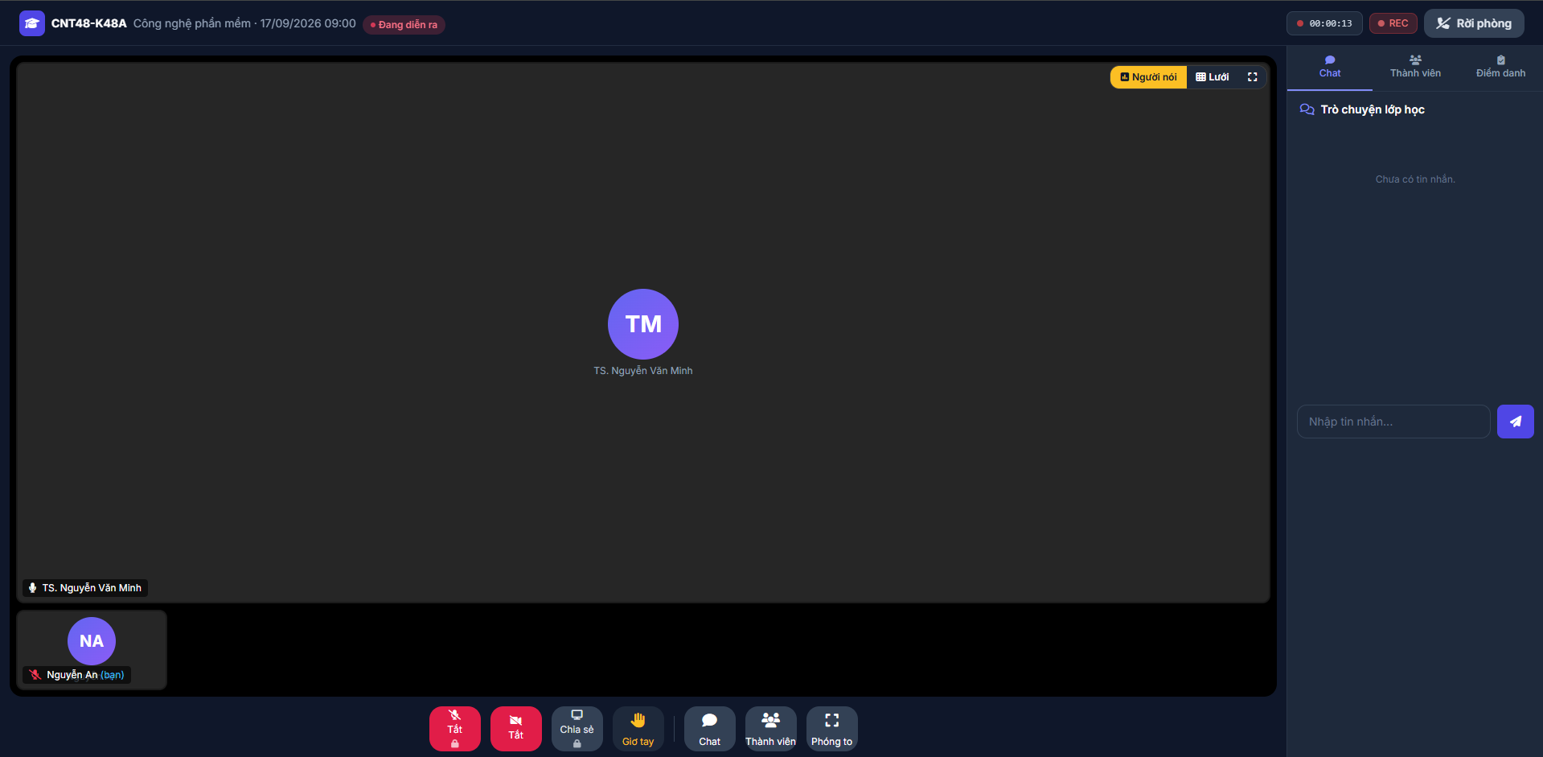

Test Case ID | Mô tả | Quy trình | Điều kiện tiên quyết | Kết quả mong đợi | Kết quả thực tế | Kết quả |  |  |  |  |  | Chú thích
 |  |  |  |  |  | Vòng 1 |  |  | Vòng 2
 |  |  |  |  |  | Trạng thái | Ngày kiểm tra | Người kiểm tra | Trạng thái | Ngày kiểm tra | Người kiểm tra
GUI_SHOW Quản lý lớp học và tương tác
GUI-PH01 | [Sidebar] Thanh tab chức năng bên phải | 1. Đăng nhập và vào phòng học. 2. Quan sát sidebar bên phải. | Tham gia phòng học thành công. | Hiển thị đủ 3 tab: "Chat", "Thành viên", "Điểm danh". Tab "Thành viên" đang chọn có gạch chân màu xanh | Hiển thị đúng 3 tab, tab Thành viên đang được highlight chính xác. | Passed | 2026-09-08 | Tấn Thức | Passed | 2026-09-08 | Tấn Thức
GUI-PH02 | [Thành viên] Danh sách người tham gia | 1. Mở tab "Thành viên". 2. Xem thông tin người dùng. | Trong phòng đang có nhiều người. | Tiêu đề hiển thị tổng số "Thành viên (3)". Danh sách có Tên, thời gian tham gia, icon trạng thái Mic và Màn hình (xanh/xám) | Hiển thị đúng số lượng 3 người. Đầy đủ tên, thời gian và icon trạng thái của TS. Nguyễn Văn Minh, Nguyễn An, Trần Bình. | Passed | 2026-09-08 | Tấn Thức | Passed | 2026-09-08 | Tấn Thức
GUI-PH03 | [Controls] Chế độ xem video | 1. Quan sát góc trên bên phải của vùng video chính. | Đang ở trong phòng học. | Có các nút: "Người nói" (màu vàng khi active), "Lưới", "Toàn màn hình". | Nút "Người nói" đang được tô vàng, các nút khác hiển thị rõ ràng. | Passed | 2026-09-08 | Tấn Thức | Passed | 2026-09-08 | Tấn Thức
GUI-PH04 | [Bug UI] Đồng bộ trạng thái thiết bị của người dùng | 1. So sánh trạng thái icon Mic của "Nguyễn An" trên sidebar và dưới thumbnail. | User Nguyễn An đang tương tác với mic. | Trạng thái mic phải đồng nhất ở mọi nơi (nếu bật thì xanh toàn bộ, tắt thì trắng toàn bộ). | Trên sidebar mic màu xanh, nhưng ở thumbnail dưới góc trái mic lại báo đỏ gạch chéo. Không đồng bộ dữ liệu. | Failed | 2026-09-08 | Tấn Thức | Passed | 2026-09-09 | Tấn Thức
FUNCTION_SHOW Quản lý lớp học và tương tác
FUNC-PH01 | [Chế độ xem] Chuyển đổi từ "Người nói" sang "Lưới" | 1. Click vào nút "Lưới" góc trên bên phải. | Đang ở chế độ "Người nói" mặc định. | Màn hình chính ngừng focus vào 1 người, chia đều màn hình video thành dạng lưới cho tất cả 3 thành viên. | Giao diện chuyển sang dạng lưới thành công. | Passed | 2026-09-08 | Tấn Thức | Passed | 2026-09-08 | Tấn Thức
FUNC-PH02 | [Chế độ xem] Chức năng Toàn màn hình | [Chế độ xem] Chức năng Toàn màn hình | Đang ở trong phòng học. | Giao diện phòng học phóng to che lấp thanh công cụ của trình duyệt web (Full screen mode). | Trình duyệt chuyển sang chế độ toàn màn hình hợp lệ. | Passed | 2026-09-08 | Tấn Thức | Passed | 2026-09-08 | Tấn Thức
FUNC-PH03 | [Sidebar] Chuyển đổi qua lại giữa các Tab | 1. Click vào tab "Chat". 2. Click vào tab "Điểm danh". | Đang ở tab "Thành viên". | Nội dung phía dưới thanh tab thay đổi tương ứng sang giao diện chat hoặc giao diện điểm danh mà không phải tải lại trang. | Chuyển đổi tab mượt mà, nội dung load chính xác. | Passed | 2026-09-10 | Tấn Thức | Passed | 2026-09-10 | Tấn Thức
FUNC-PH04 | [Điều phối] Host ngắt mic/chia sẻ màn hình của sinh viên | 1. Host di chuột vào icon mic màu xanh của "Nguyễn An" trên tab Thành viên. | Giảng viên là Host, sinh viên đang bật mic/share. | Lệnh được gửi đi, icon mic của Nguyễn An chuyển sang màu xám/đỏ (tắt), âm thanh bị ngắt. | Hệ thống ngắt quyền phát biểu của sinh viên theo lệnh Host. | Passed | 2026-09-10 | Tấn Thức | Passed | 2026-09-10 | Tấn Thức
FUNC-PH05 | [Tương tác] Click vào thumbnail video bên dưới | 1. Click vào thumbnail video của "Trần Bình" ở góc dưới bên trái. | Đang ở chế độ xem "Người nói". | Màn hình chính (đang hiển thị TS. Nguyễn Văn Minh) sẽ chuyển sang ghim (pin) video của Trần Bình lên phóng to. | Chức năng ghim video hoạt động chính xác khi click vào thumbnail. | Passed | 2026-09-10 | Tấn Thức | Passed | 2026-09-10 | Tấn Thức
FUNC-PH06 | [Tương tác] Sử dụng tính năng Giơ tay phát biểu | 1. Bấm vào biểu tượng "Giơ tay" ở thanh công cụ dưới cùng. | Đang tham gia phòng học trực tuyến. | Biểu tượng bàn tay xuất hiện trên thumbnail video của người dùng và hiển thị thông báo/icon cạnh tên trong tab "Thành viên" để Giảng viên (Host) nhận biết. | Biểu tượng giơ tay hiển thị thành công trên màn hình và trong danh sách thành viên. | Passed | 2026-09-10 | Tấn Thức | Passed | 2026-09-10 | Tấn Thức

Gửi yêu cầu xin phép vắng
Project Name | EduManage - Hệ thống quản lý lớp học trực tuyến và điểm danh
Module Code | Gửi yêu cầu xin phép vắng
 | Hoàn thành | Lỗi | Chưa kiểm tra | Bị chặn | Tổng lần kiểm tra
Round 1 | 5 | 0 | 0 | 0 | 5
Round 2 | 5 | 0 | 0 | 0 | 5

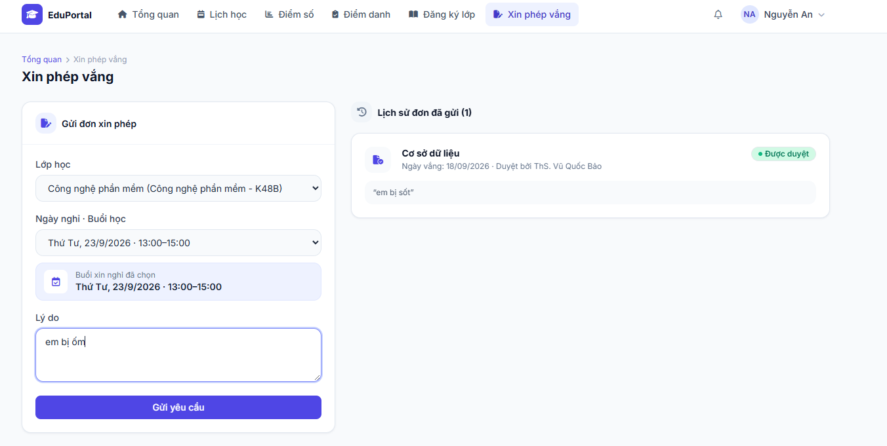 |  |  |  |  |  |  |  | 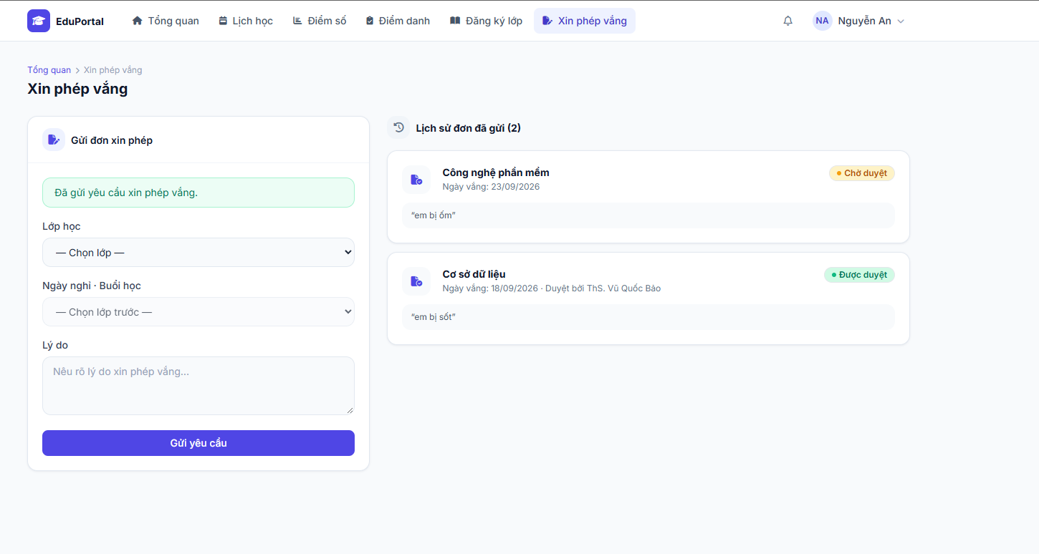
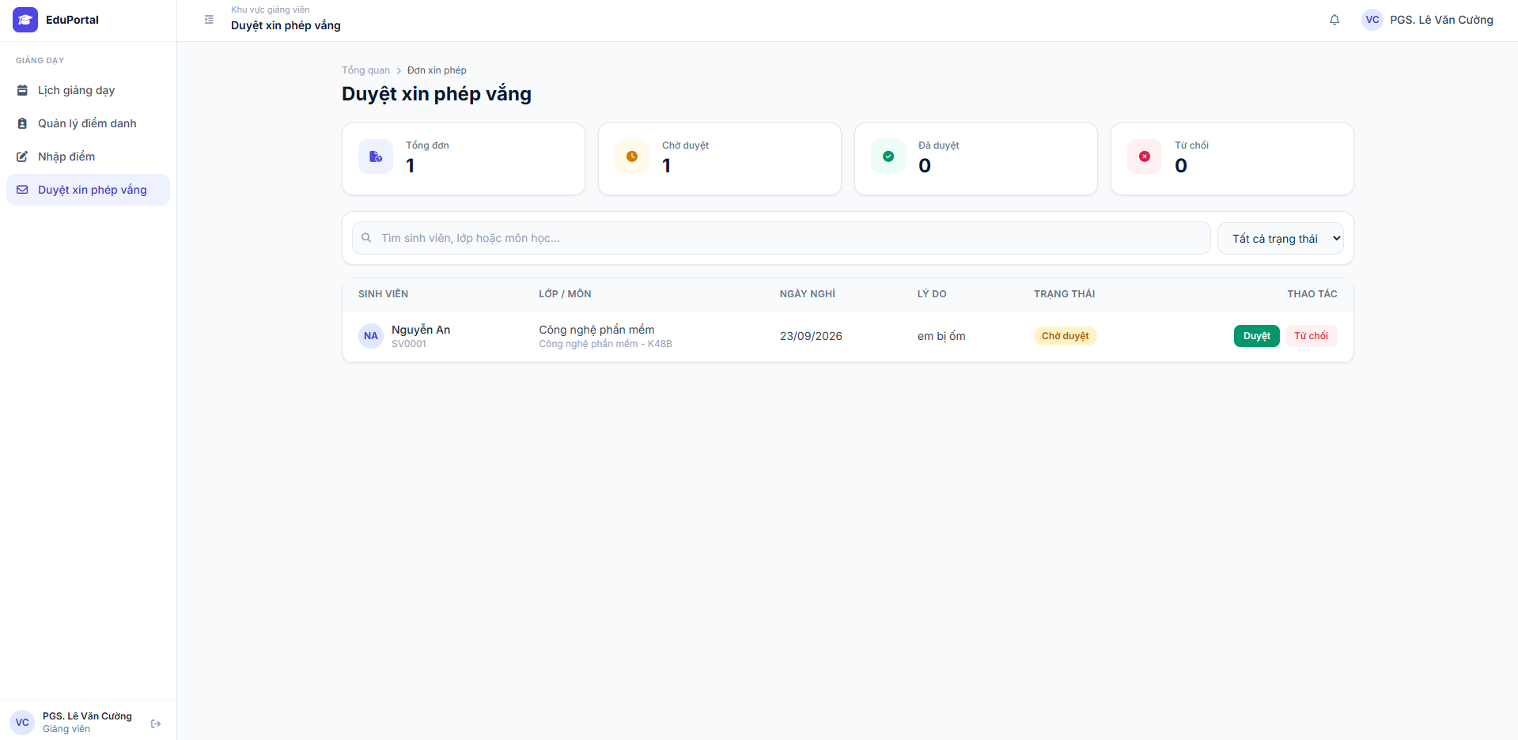

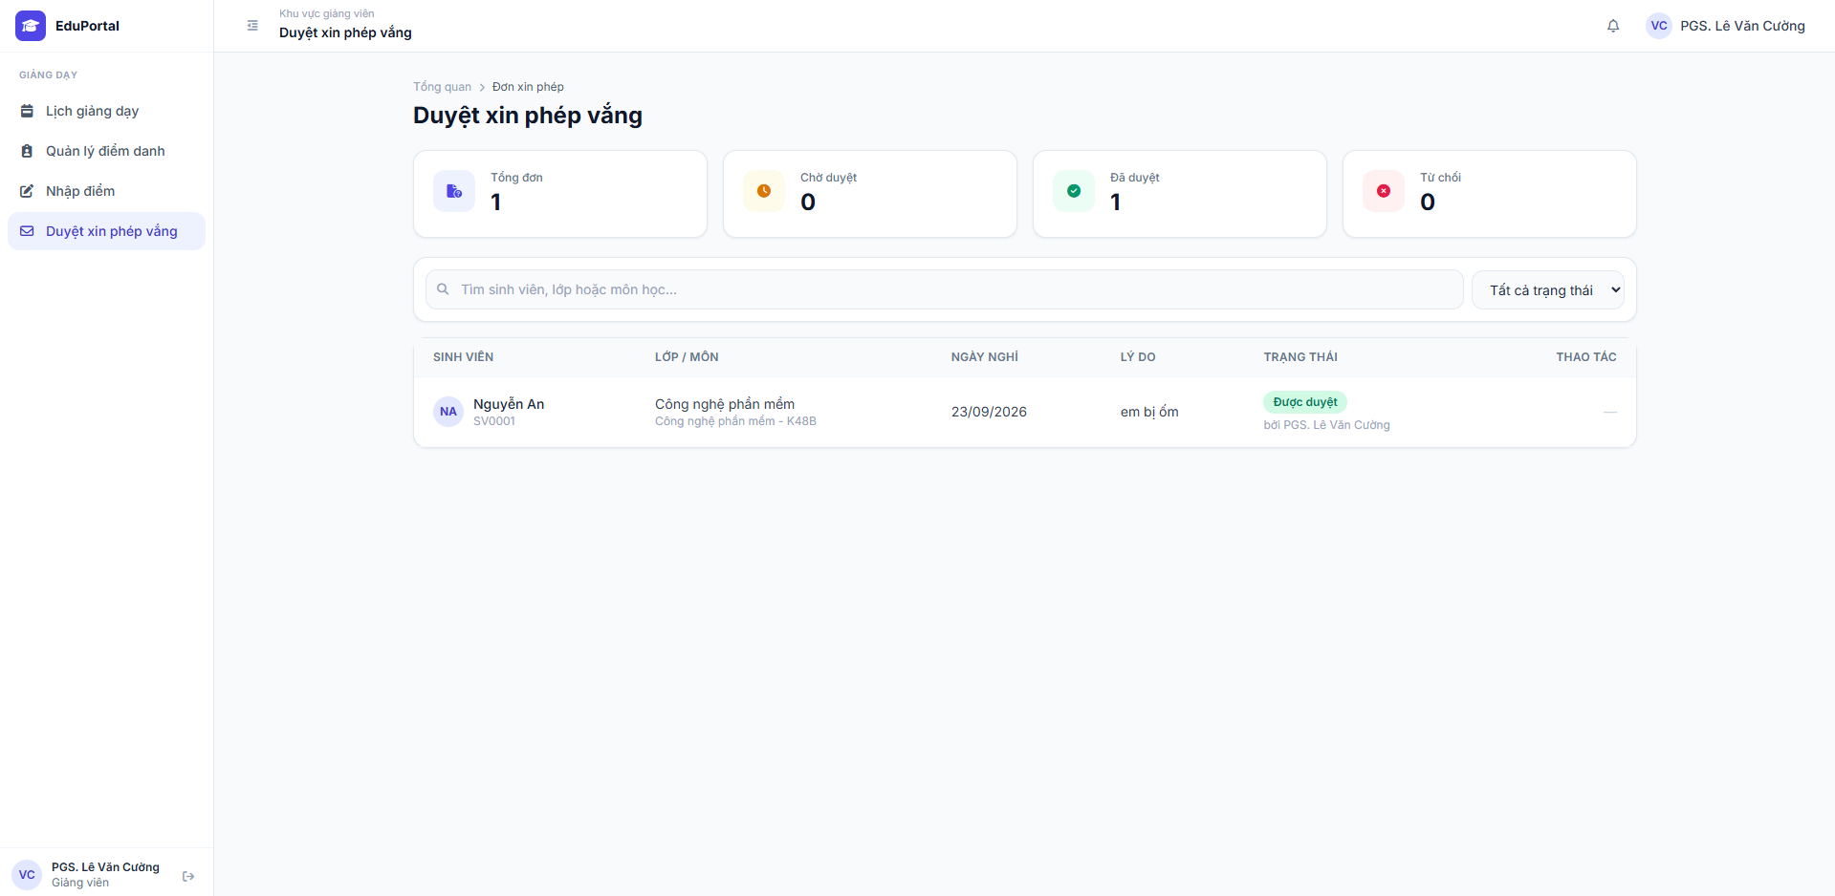

Test Case ID | Mô tả | Quy trình | Điều kiện tiên quyết | Kết quả mong đợi | Kết quả thực tế | Kết quả |  |  |  |  |  | Chú thích
 |  |  |  |  |  | Vòng 1 |  |  | Vòng 2
 |  |  |  |  |  | Trạng thái | Ngày kiểm tra | Người kiểm tra | Trạng thái | Ngày kiểm tra | Người kiểm tra
GUI_SHOW Giao diện Xin phép vắng
GUI-XPV01 | [Form] Giao diện Gửi đơn xin phép (Phía Sinh viên) | 1. Đăng nhập quyền Sinh viên. 2. Chọn tab "Xin phép vắng". | Đăng nhập thành công. | Hiển thị form gồm: Dropdown "Lớp học", Dropdown "Ngày nghỉ - Buổi học", Textarea "Lý do" và nút "Gửi yêu cầu" màu xanh lam. | Form hiển thị đầy đủ các trường nhập liệu đúng thiết kế. | Passed | 2026-09-11 | Tấn Thức | Passed | 2026-09-11 | Tấn Thức
GUI-XPV02 | [Lịch sử] Danh sách đơn đã gửi (Phía Sinh viên) | 1. Quan sát phần "Lịch sử đơn đã gửi" bên phải màn hình. | Đã gửi ít nhất 1 đơn. | Hiển thị danh sách đơn kèm tên môn, ngày vắng, lý do và Badge trạng thái (VD: "Chờ duyệt" màu cam, "Được duyệt" màu xanh lá). | Hiển thị danh sách rõ ràng, trạng thái màu sắc chuẩn xác. | Passed | 2026-09-11 | Tấn Thức | Passed | 2026-09-11 | Tấn Thức
GUI-XPV03 | [Dashboard] Giao diện Duyệt xin phép vắng (Phía Giảng viên) | 1. Đăng nhập quyền Giảng viên. 2. Vào "Duyệt xin phép vắng". | Có đơn đang chờ duyệt. | Hiển thị 4 thẻ thống kê: Tổng đơn, Chờ duyệt, Đã duyệt, Từ chối. Bảng bên dưới có cột "Thao tác" gồm nút "Duyệt" (nền xanh) và "Từ chối" (chữ đỏ). | Giao diện hiển thị đúng 4 thẻ thống kê và các nút thao tác. | Passed | 2026-09-11 | Tấn Thức | Passed | 2026-09-11 | Tấn Thức
FUNCTION_SHOW Chức năng Xin phép vắng
FUNC-XPV01 | Sinh viên gửi đơn xin phép thành công | 1. Chọn Lớp học, Ngày nghỉ. 2. Nhập Lý do (vd: em bị ốm). 3. Bấm "Gửi yêu cầu". | Đã điền đủ thông tin form. | Hệ thống hiện thông báo màu xanh "Đã gửi yêu cầu xin phép vắng.". Đơn lập tức xuất hiện bên mục Lịch sử với trạng thái "Chờ duyệt". | Gửi thành công, thông báo xanh hiện lên, đơn chuyển sang trạng thái "Chờ duyệt". | Passed | 2026-09-11 | Tấn Thức | Passed | 2026-09-11 | Tấn Thức
FUNC-XPV02 | Giảng viên thao tác "Duyệt" đơn | 1. Ở tài khoản GV, tìm đơn đang "Chờ duyệt". 2. Bấm nút "Duyệt". | Giảng viên có quyền duyệt. | Thẻ thống kê cập nhật (Chờ duyệt giảm 1, Đã duyệt tăng 1). Trạng thái đơn đổi thành "Được duyệt bởi [Tên GV]" và mất đi các nút thao tác. | Số liệu thẻ thống kê tự động cập nhật, trạng thái đơn đổi thành "Được duyệt" chính xác. | Passed | 2026-09-11 | Tấn Thức | Passed | 2026-09-11 | Tấn Thức

Tham gia lớp học trực tuyến
Project Name | EduManage - Hệ thống quản lý lớp học trực tuyến và điểm danh
Module Code | Tham gia lớp học trực tuyến
 | Hoàn thành | Lỗi | Chưa kiểm tra | Bị chặn | Tổng lần kiểm tra
Round 1 | 5 | 0 | 0 | 0 | 5
Round 2 | 5 | 0 | 0 | 0 | 5


Test Case ID | Mô tả | Quy trình | Điều kiện tiên quyết | Kết quả mong đợi | Kết quả thực tế | Kết quả |  |  |  |  |  | Chú thích
 |  |  |  |  |  | Vòng 1 |  |  | Vòng 2
 |  |  |  |  |  | Trạng thái | Ngày kiểm tra | Người kiểm tra | Trạng thái | Ngày kiểm tra | Người kiểm tra
GUI_SHOW Tham gia lớp học trực tuyến
GUI-TG01 | [Nút tham gia] Hiển thị khi lớp học đang diễn ra | 1. Đăng nhập quyền Sinh viên. 2. Vào 'Lịch học' hoặc 'Chi tiết lớp học' | Lớp học đang trong thời gian diễn ra và Giảng viên đã mở phòng trực tuyến. | Nút "Tham gia lớp học" hiển thị rõ ràng trên thẻ (card) thông tin buổi học và ở trạng thái Enable (có thể bấm). | Nút "Tham gia lớp học" hiển thị đúng trạng thái Enable. | Passed | 2026-09-07 | Tấn Thức | Passed | 2026-09-07 | Tấn Thức
GUI-TG02 | [Nút tham gia] Trạng thái khi chưa tới giờ học | 1. Đăng nhập quyền Sinh viên. 2. Vào 'Lịch học' hoặc Dashboard. | Buổi học chưa tới thời gian bắt đầu hoặc GV chưa mở phòng. | Nút "Tham gia lớp học" bị ẩn hoặc làm mờ (Disable) để ngăn sinh viên truy cập sớm. | Nút "Tham gia lớp học" bị làm mờ, không thể click. | Passed | 2026-09-07 | Tấn Thức | Passed | 2026-09-07 | Tấn Thức
FUNCTION_SHOW Tham gia lớp học trực tuyến
FUNC-TG01 | Sinh viên tham gia phòng học hợp lệ | 1. Đăng nhập quyền Sinh viên. 2. Bấm nút "Tham gia lớp học" tại buổi học đang diễn ra. | Buổi học đang diễn ra, Giảng viên đã khởi tạo và mở phòng học thành công. | Hệ thống chuyển hướng người dùng vào giao diện phòng học trực tuyến (kết nối RTC thành công). | Hệ thống chuyển hướng vào giao diện phòng học, load camera/mic thành công. | Passed | 2026-09-07 | Tấn Thức | Passed | 2026-09-07 | Tấn Thức
FUNC-TG02 | Xử lý chặn tham gia khi GV chưa mở phòng | 1. Khởi động trang web. 2. Vào trang đăng nhập 3. Chọn quên mật khẩu 4.Nhâp địa chỉ email | Chưa đến giờ hoặc Giảng viên chưa bấm nút mở phòng. | Hệ thống chặn truy cập và hiển thị thông báo "Phòng học hiện chưa được mở. Vui lòng thử lại sau". | Hiển thị đúng popup thông báo chặn truy cập. | Passed | 2026-09-07 | Tấn Thức | Passed | 2026-09-07 | Tấn Thức
FUNC-TG03 | Ghi nhận thời gian tham gia để tính chuyên cần | 1. Đăng nhập quyền Sinh viên. 2. Bấm "Tham gia lớp học". 3. Kiểm tra DB lịch sử điểm danh. | Sinh viên đã vào được phòng học trực tuyến hợp lệ. | Hệ thống tự động lưu chính xác timestamp (thời điểm kết nối) vào cơ sở dữ liệu làm cơ sở tính chuyên cần. | Cơ sở dữ liệu ghi nhận chính xác thời gian sinh viên vừa vào phòng. | Passed | 2026-09-07 | Tấn Thức | Passed | 2026-09-07 | Tấn Thức

